FIRISA
 |  |  |  |  |  |  |  |  |  |  |  |  | FIRISA® Schraubarmierungssystem

 |  |  |  |  |  |  |  |  |  |  |  |  |  |  |  |  | BESTELLUNG

Projekt: |  |  |  |  |  |  |  |  |  |  |  |  |  |  | Datum:
Adresse: |  |  |  |  |  |  | Bauingenieur: |  |  |  | Bauunternehmung: |  |  |  | Bemerkungen:

Bauteil:
Plan-Nr.: |  |  |  | gez:
Liste Nr.: |  |  |  | gepr:

Formen und Verbindungen
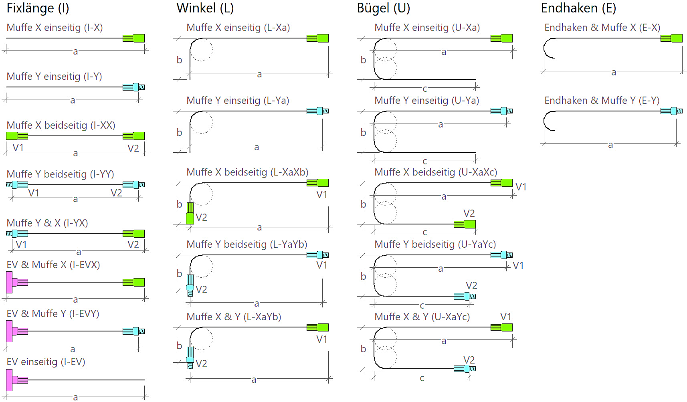

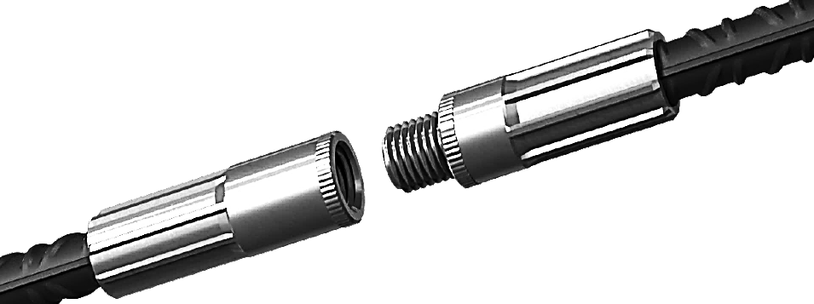

Xa: Muffe X bei Seitenlänge a / Yb: Muffe Y bei Seitelänge b
Schraubarmierungsystem: |  |  |  | FIRISA® P |  | Betonstahl: |  |  | B500B

Pos. | ø | Stk. | Form | Abmessungen |  |  |  | Typ |  | Anwendung |  |  |  | Zubehör |  | Beispiel
 |  |  |  | a [cm] | b [cm] |  | c [cm] |  |  | V1 |  | V2

 |  |  |  |  |  |  |  |  |  |  |  |  |  |  |  | Pos. |  | BSP1
 |  |  |  |  |  |  |  |  |  |  |  |  |  |  |  | ø |  | 16
 |  |  |  |  |  |  |  |  |  |  |  |  |  |  |  | Stk. |  | 50
 |  |  |  |  |  |  |  |  |  |  |  |  |  |  |  | Form |  | U
 |  |  |  |  |  |  |  |  |  |  |  |  |  |  |  | a [cm] |  | 85
 |  |  |  |  |  |  |  |  |  |  |  |  |  |  |  | b [cm] |  | 25
 |  |  |  |  |  |  |  |  |  |  |  |  |  |  |  | c [cm] |  | 85
 |  |  |  |  |  |  |  |  |  |  |  |  |  |  |  | Typ |  | U-XaXc
 |  |  |  |  |  |  |  |  |  |  |  |  |  |  |  | V1 |  | DA-16/16
 |  |  |  |  |  |  |  |  |  |  |  |  |  |  |  | V2 |  | DA-16/16
 |  |  |  |  |  |  |  |  |  |  |  |  |  |  |  | Zubehör |  | SH
Nicht abgebildete Biegeformen und Kombinationstypen auf Anfrage. |  |  |  |  |  |  |  |  |  |  | SH: Schalungshalterung- VL-100: Verlegeleiste s = 100mm-

Fischer Rista AG ǀ Hauptstrasse 90 ǀ 5734 Reinach ǀ 062 - 288 15 75 ǀ www.fischer-rista.ch

